一背景
一、背景：国内母婴用品行业现状 (宏观经济人口/行业格局)，选择bc分析的原因

1.1 行业概况

2010-2020年间，我国母婴市场规模从1万亿元左右增长至近3.92万亿元，2010-2020年间CAGR为15.06%;艾瑞预计，在三孩政策及健康生活理念的推动下，我国母婴市场将持续保持高增长态势，预计到2024年，市场规模将突破7万亿元； 母婴用品行业作为母婴行业重要子行业之一，在母婴行业快速扩张的同时，也得到长足的发展。头豹数据显示，2016-2020年间，我国母婴用品行业市场规模从5188.2亿元增长至7076.5亿元，年复合增长率为8.1%;其中，2020年由于疫情的影响，行业出现短暂的负增长，随着疫情常态化，2021年开始，行业快速复苏，头豹预计，到2025年，市场规模将达到9505.0亿元，2021-2025年间CAGR为6.1%。
国内母婴市场规模现状
 | 行业规模(亿)
2010 | 10,043
2011 | 11,089
2012 | 12,565
2013 | 14,303
2014 | 16,542
2015 | 19,166
2016 | 22,276
2017 | 26,220
2018 | 31,070
2019 | 36,073
2020 | 39,193

母婴用品行业规模
 | 线上 | 线下 | 汇总
2016 | 986 | 4,202 | 5,188
2017 | 1,326 | 4,700 | 6,025
2018 | 1,631 | 5,166 | 6,797
2019 | 1,627 | 5,769 | 7,396
2020 | 2,194 | 4,883 | 7,077
2021 | 1,809 | 5,426 | 7,234
2022 | 1,925 | 5,774 | 7,698
2023 | 2,064 | 6,193 | 8,257
2024 | 2,212 | 6,637 | 8,849
2025 | 2,376 | 7,129 | 9,505

1.2 品牌发展

我国在婴童食品、用品上均起步较晚。经历了很长一段时间国外品牌把控国内市场的局面。 比如婴幼儿辅食，一度只有亨氏、嘉宝、小皮等几个品牌；婴幼儿奶粉自三聚氰胺事件之后，也是雅培、澳优、美素佳儿的天下；纸尿裤：帮宝适、好奇的天下；婴童用品：贝亲、新安怡、美德乐的天下等等。 不过这个局面在近几年正在悄然发生变化： 以纸尿裤为例，对宝宝娇嫩肌肤重度呵护的国内父母，对于帮宝适、好奇传统的很厚的纸尿裤不再感冒，与此同时，定位于中高端的本土品牌：露安适、碧芭等品牌凭借轻柔的触感、超薄透气的产品迅速俘获了中国父母的心。不仅如此，越来越多的本土品牌还在崛起中。 另一个变化发生在婴童食品赛道。作为一向看重营养和品质的中国父母，之前会严格把控孩子的入口食物。 而当下，这个赛道，已经被纷纷崛起的本土品牌们抢占了大部分市场。根据2021年618天猫平台销售数据排名，儿童零食赛道前三名全部是本土品牌：小鹿蓝蓝、宝宝馋了、秋天满满；婴幼儿辅食赛道前三名有两名为本土品牌：小皮、英氏、宝宝馋了。 洗护赛道、驱蚊赛道亦是如此，我们看到戴可思、红色小象、润本、启初等本土品牌排名越来越靠前。Babycare目前拥有除了奶粉外大部分产品，在各个榜单中也表现不错。 另外，Babycare因先发优势以及多年的沉淀，在今年2月，还获得来自由鼎辉投资领投，华兴资本、红杉中国跟投的7亿元的B轮融资。 洋品牌除了不断带来争议外，并没有太多便利，还不如踏踏实实做个本土品牌，成为新国货之光。

1.3 竞争格局

我国母婴用品行业主要有四大梯队：
(1)以美赞臣等为主的外资品牌 品牌进入市场早，知名度高，深受国内消费者的信任;注重媒体广告投放，线下营销渠道较多;这些品牌并未掌握本土营销的痛点，未能抓住消费的兴趣点，对线上营销的投入不够;当前，外资品牌推进天猫等线上渠道建设，积极参与电商平台活动，尝试社群营销。
(2)以好孩子为代表的传统国产品牌 属于最早进入母婴用品市场的一批企业，深耕中国母婴市场，深入洞察消费者行为，有着较高的知名度;转型较困难，主要源于线上线下产品策略和渠道运营方式差异，线下门店坪效低;拓展线上销售渠道，探索新零售，升级线下门店，尝试母婴社区店模式。
(3)以Babycare为代表的新生代互联网品牌 借助B2C电商平台流量资源，以轻资产模式迅速切入母婴市场，易获资本加持;前4-5年线上布局占比达80%-90%，但线下推进缓慢，缺乏商品展示场景;注重产品外观设计，打造个性化产品，树立品牌特性，重点发力新零售。
(4)以海尔为代表的跨界品牌 在专业领域内具备研发技术或产品设计优势，产品质量更易受到消费者认可;但对母婴市场理解不足，需要较长时间的市场调研，在打通渠道和营销方面或需要探索;更倾向于进入辅食机等电器品类市场，充分发挥研发技术优势。

1.4 为什么分析babycare

作为迅速崛起的新生代母婴互联网品牌，babycare做了很多对的事，也做对了很多事，它的成功经验值得海拍客品牌业务借鉴。

二是什么
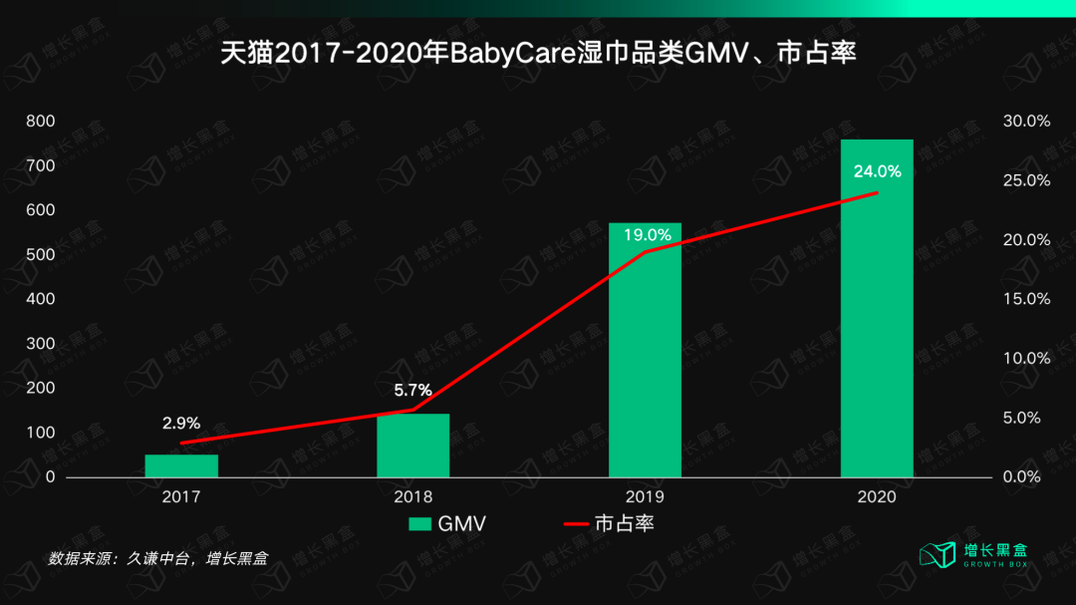
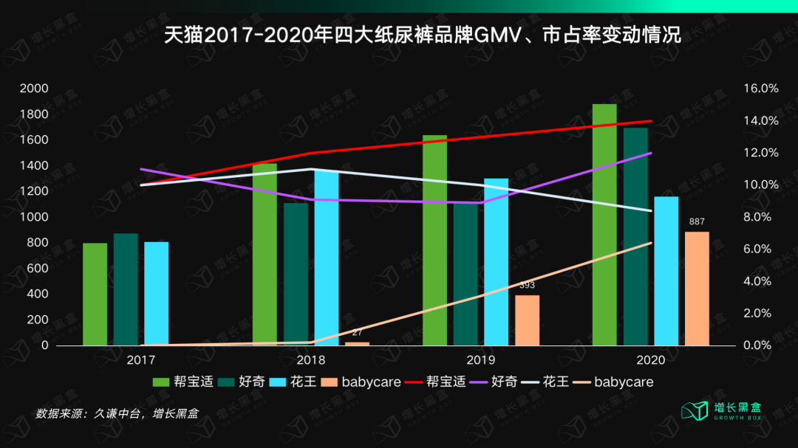
二、是什么： bc是家怎样的公司(商业模式/管理团队/企业文化) ，经营现状是怎样的(数据)

2.1 公司简介

Babycare是设计师创立的母婴品牌，秉持「为爱 重 新设计」的品牌理念，不断发现并改变行业中存在的不合理。以父母之心，重新设计每一个产品。核心覆盖1至6岁育儿周期，包含尿裤、纸巾、湿巾、玩具、孕产、出行、家居等众多品类，为新一代家庭提供一站式、全品类的解决方案，重新定义z世代人群新的孕婴生活方式。现已在30多个国家，服务超4500万 家庭。 | 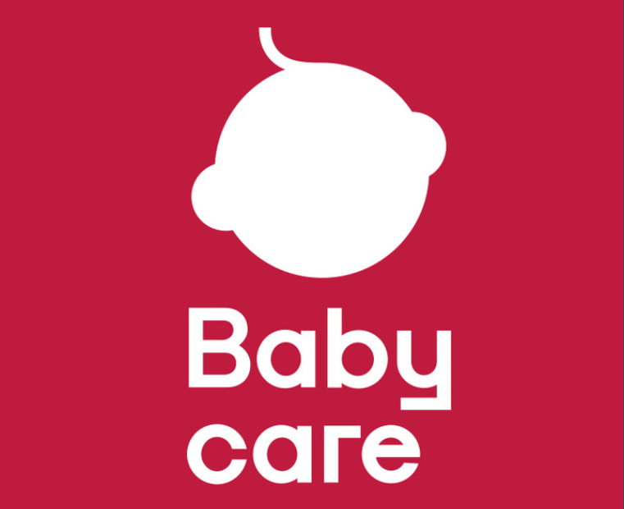

2.2 商业模式

Babycare主要围绕年轻消费者的核心诉求，为他们提供一站式的解决方案。竞争优势：注重设计，商品种类丰富且质量高，深受用户喜爱。盈利模式：主要来源于货品毛利

2.3 股权结构/管理团队

创始人李阔持股76.6%，工业设计的专业背景
CMO Iris：北大广告系出身，曾任宝洁大中华区品牌运营部总经理、宝洁跨境电商创始人，也曾拿到过各种广告节的奖项。

2.4 企业文化

使命：为爱重新设计这个世界
愿景：做全球第一母婴品牌
企业价值主张：秉父母之心做产品
核心价值观：用户思维/创造不同/少年气/大我担当/塔夫高效

2.5 经营情况

线上经营情况：营收的高速增长趋势放缓，多品类拓展策略初显成效
双平台整体：2021年9月前品牌线上淘系增势迅猛，疫情后增速放缓；2021年9月后淘系增长出现疲态，近一年无明显趋势；抖音电商平台成为品牌新的线上增长渠道，增速亮眼
2021年9月前线上电商以淘系为主，BC品牌整体凭借自身强力的开品及打爆品能力，不断拓展自身品类丰富度，使得整体GMV呈现比较明显的匀速上升趋势，2021年9月后除去双11活动月，整体GMV趋势出现小幅度的下跌，在2022年3月后维持在2.8亿左右的水平上
随着抖音电商平台的不断发展，可以明显看到品牌在线上渠道的重心转移，抖音GMV的占比从去年8月份的5%提高到今年8月份的14%左右，同比增长180%，但淘系增长疲软，未来可能会出现渠道转移的情况
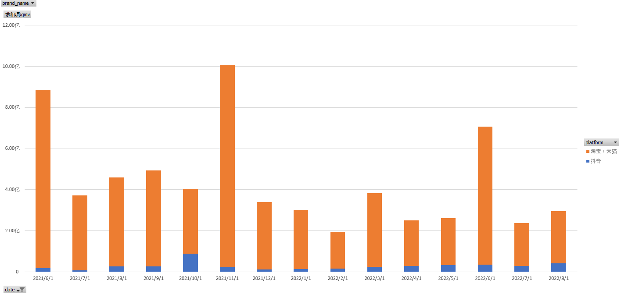
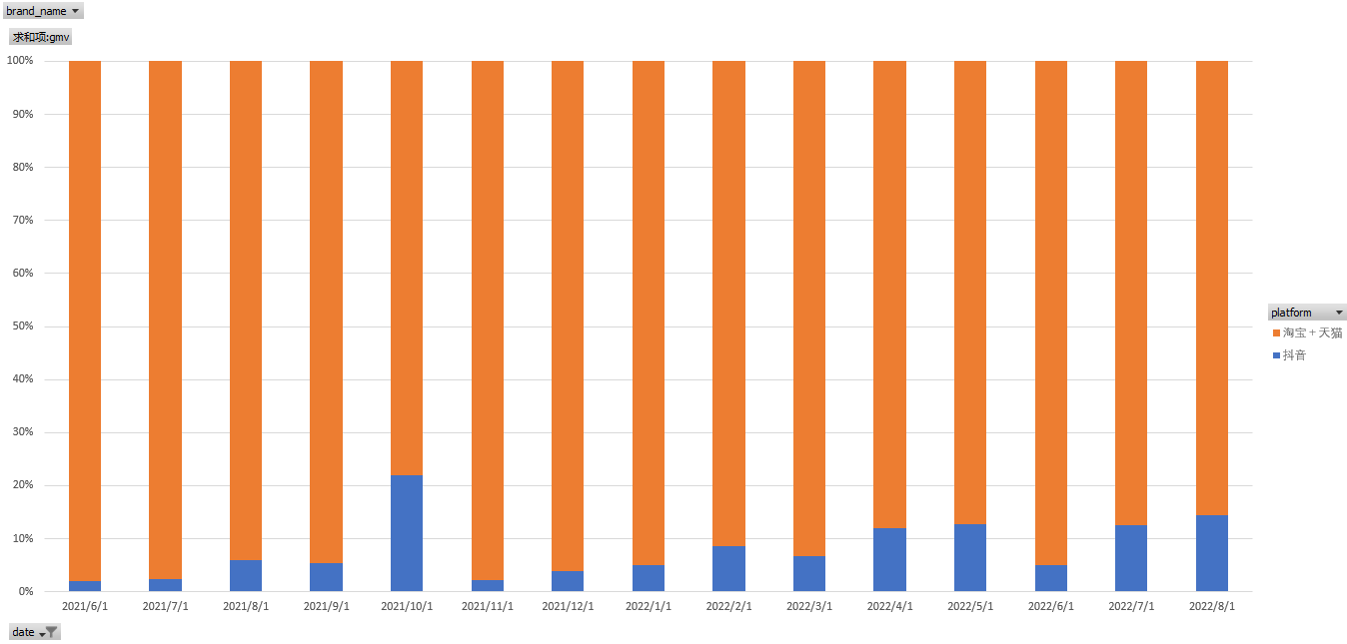

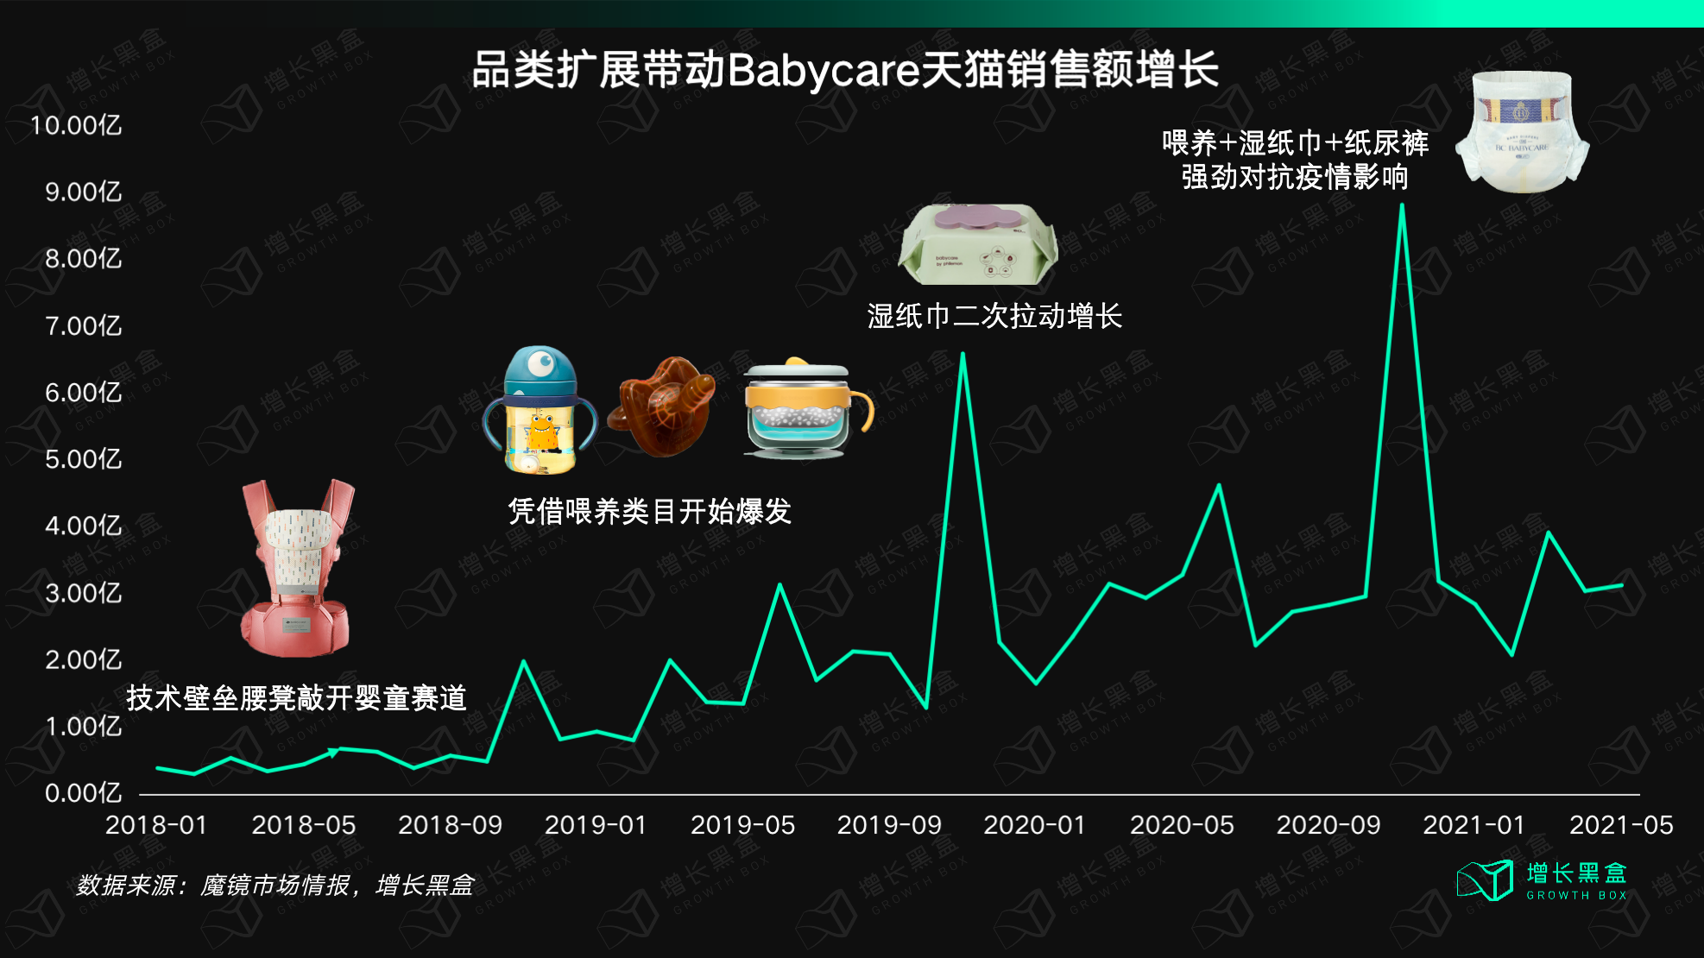

淘系增长乏力，抖音稳步增长；新零辅食品牌光合星球线上淘系效果一般，增长受限，抖音近期逐渐发力
图中蓝色代表BC用品、尿裤等除零辅食外的品类数据，黄色代表BC零辅食品牌光合星球数据，可以看到，去除大促后淘系的整体业绩呈现缓慢下滑到逐渐平稳的过程，相反抖音在此期间呈现稳步上升态势。再看新品牌光合星球，从2019年8月上线后，淘系前4个月都表现出了高速上涨的态势，但之后逐渐下滑并保持在700W每月的水平；抖音平台不太稳定，2022年5月至8月持续上涨，9月数据在200W+，10月数据在500W+，已经开始在抖音平台发力，但光合星球在整个品牌的销售额占比中依然较低（5%左右）

淘系：
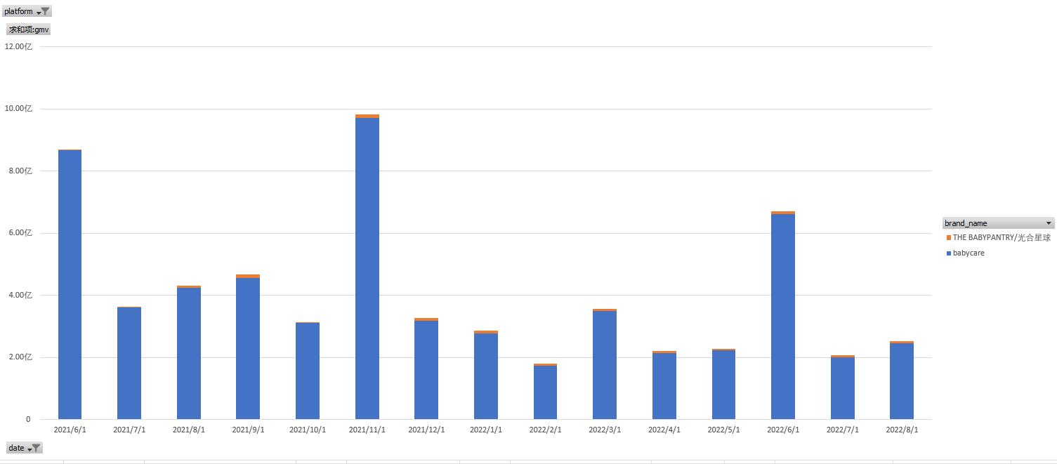
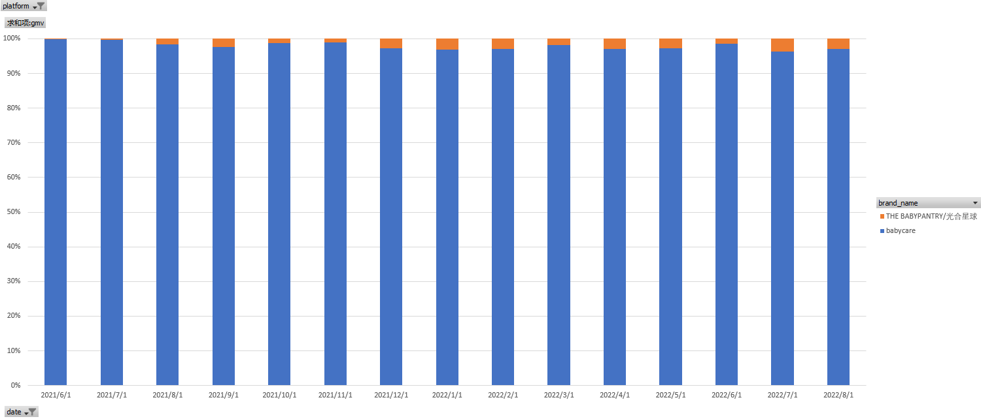

抖音：
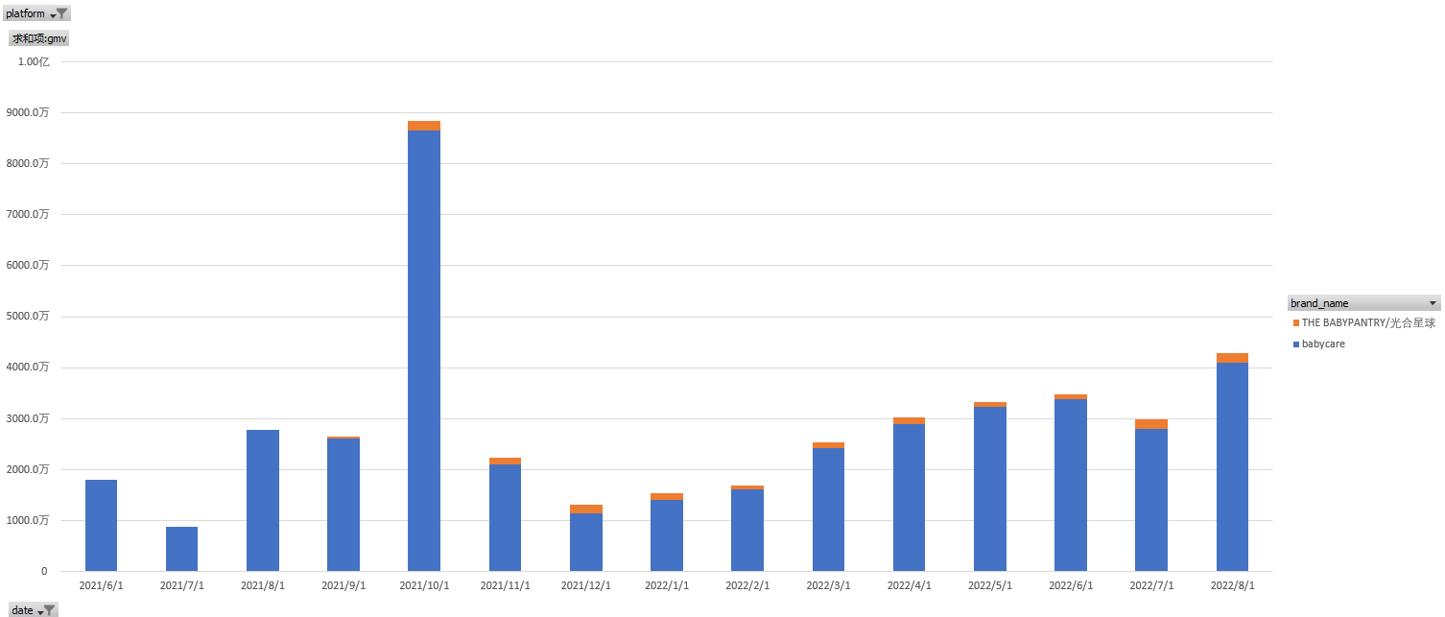
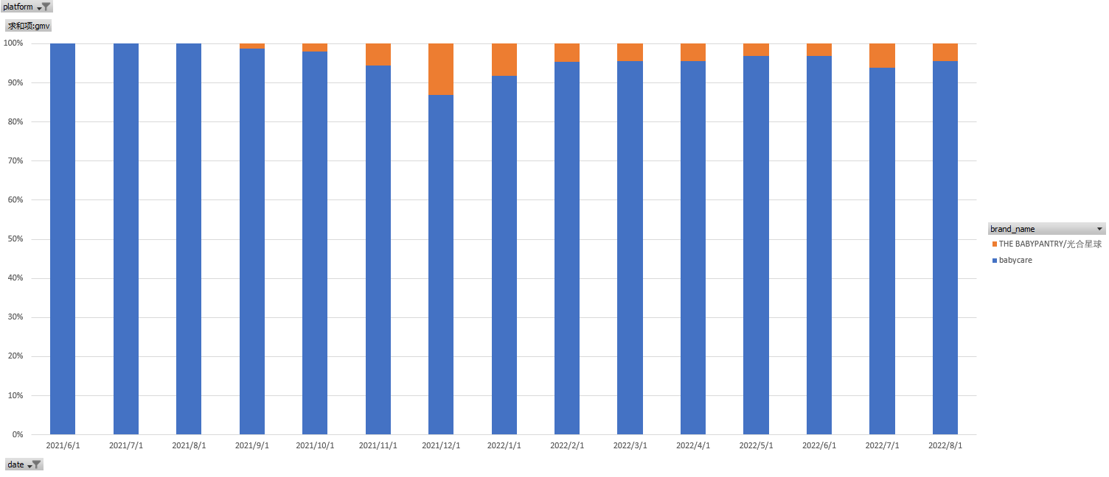

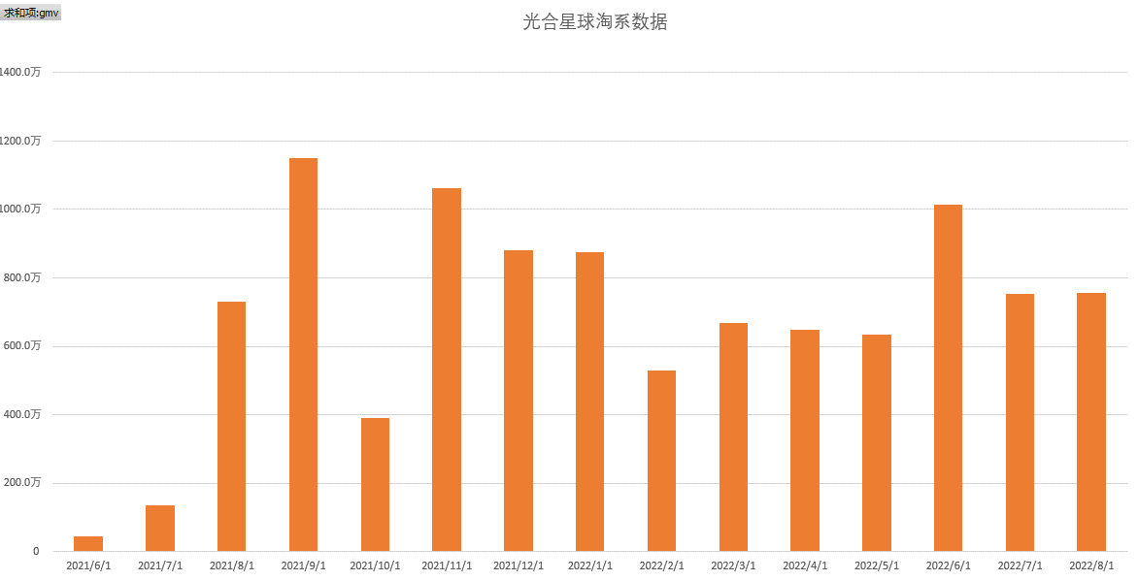
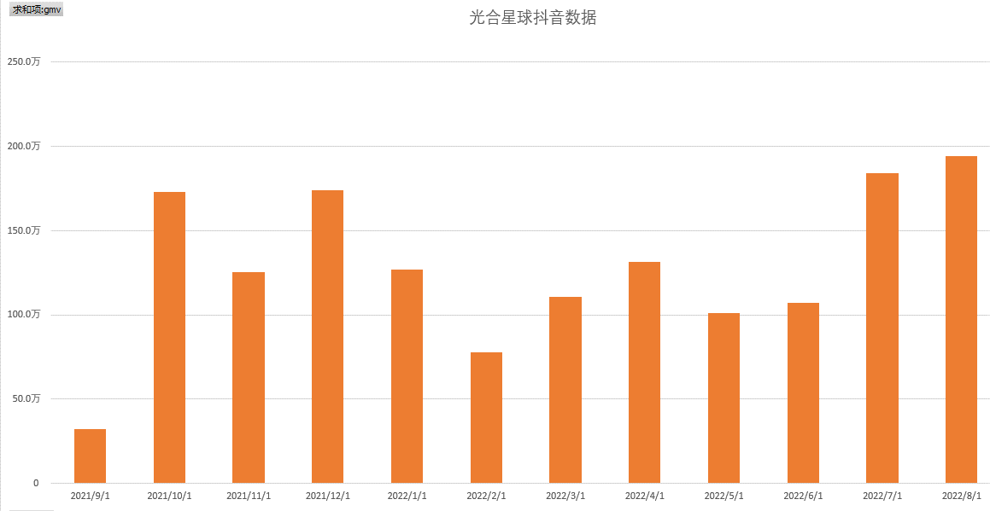

品类结构：腰凳切入，从单一爆品到上百类目，耐耗品往快消品的转变，湿巾和尿裤已成为主力，目前产品类目覆盖母婴全领域，涉及孕妈、婴儿、儿童整个生育周期的用户，为宝妈提供一站式的育儿解决方案，通过品类深入用户选购心智

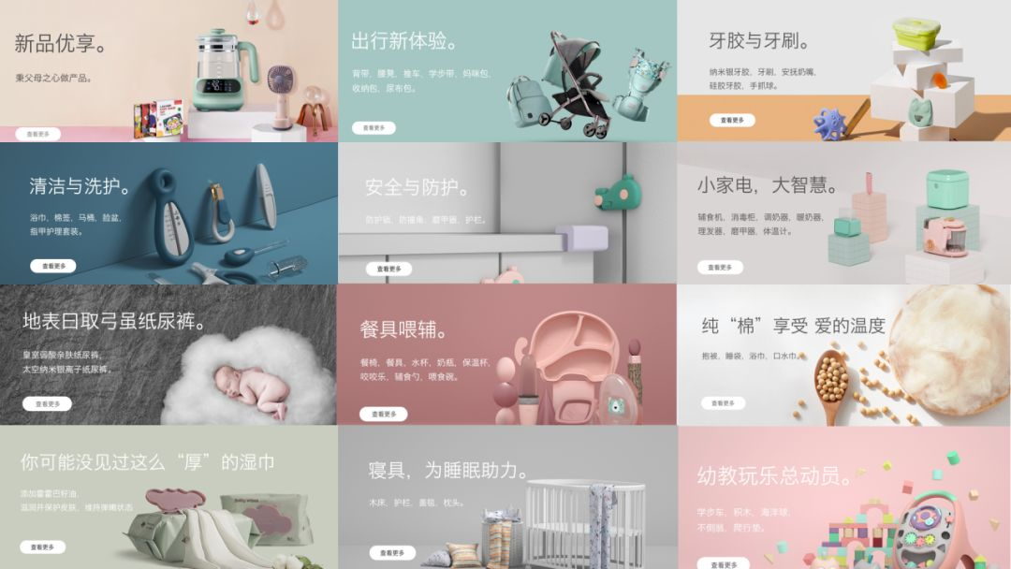

二级品类结构（双平台）：
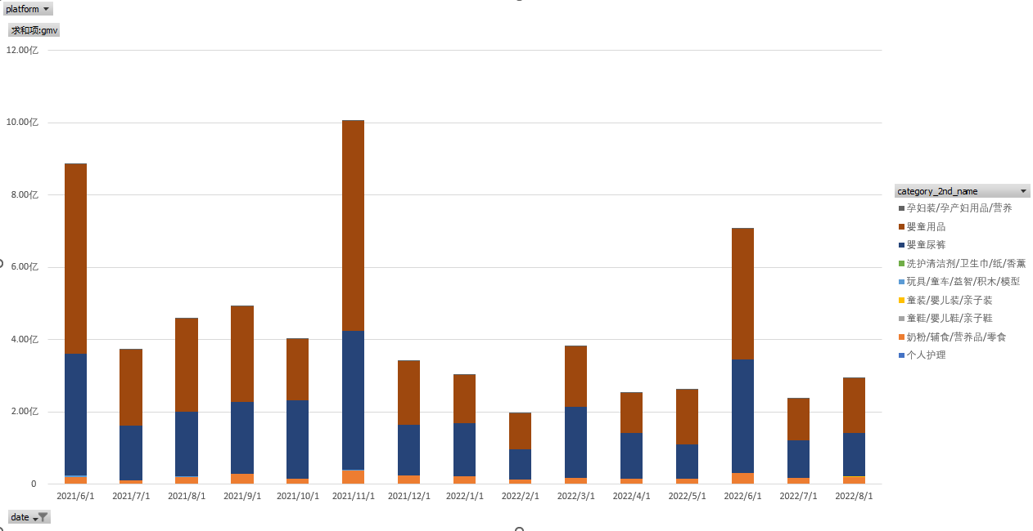

三级品类结构（双平台）：

通过下钻品类结构可以看到，近一年中二级品类占比最高的是婴童尿裤和婴童用品，再下钻到三级类目可以看到用品中主要是湿巾，三级类目中纸尿裤、拉拉裤和婴童湿巾共占品牌体量的65%左右，大促期间会涨到70%左右，整个品类GMV结构中还是偏二八分布的状态

类目拓展趋势：
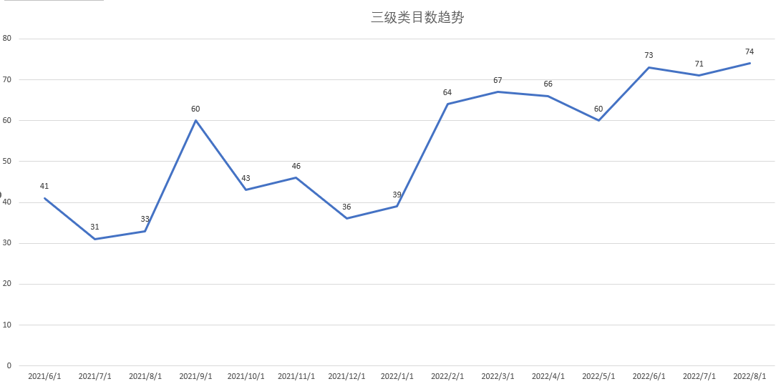
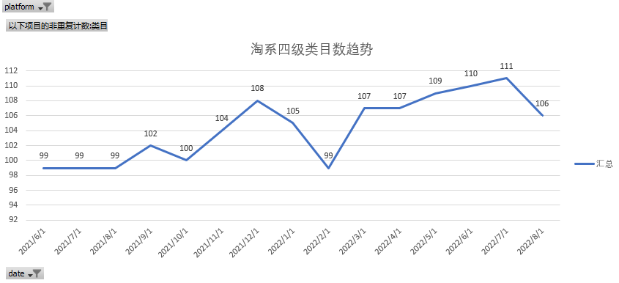

可以看到，近一年三级类目和四级类目都呈现不断上升趋势，但整体的类目GMV结构无明显变化，经过时间洗礼后，目前打造最成功的爆款还是尿裤和湿巾，其余品类处于“长尾"类目中；接下来主要看下湿巾和尿裤的发展情况

湿巾&纸尿裤：

三为什么
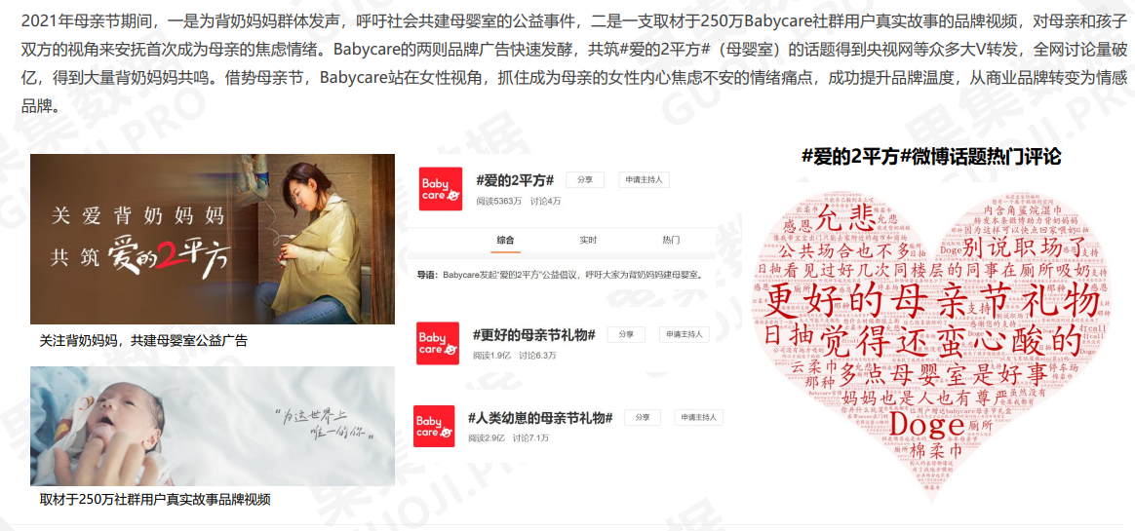
三、为什么： 为什么bc能起来(他做了哪些对的事情？建立了怎样的护城河？)

3.1 发展路径

挑选一条小而美的赛道，抓用户痛点，打造极致产品力，配合营销手段抓一波种子用户 |  | → | 打差异化，造卖点，做不好做的耐耗品，堆爆品 |  | → | 优化供应链，转快消品，起量，推大爆品 |  | → | 横向拓展品类，打造用户品类心智，利用品牌能力凸显自身设计优势

→ | 推品类爆品，做母婴类目育儿解决方案服务平台 |  | → | 供应链优化，ODM转自产，成本控制&品控；出海做第二曲线 |  | → | 品牌管理？品牌孵化？拓展其他大快消品类目？

3.2 品牌定位

以美遇见新生，主打高颜值+高品质，超快上新速度快速占领用户心智
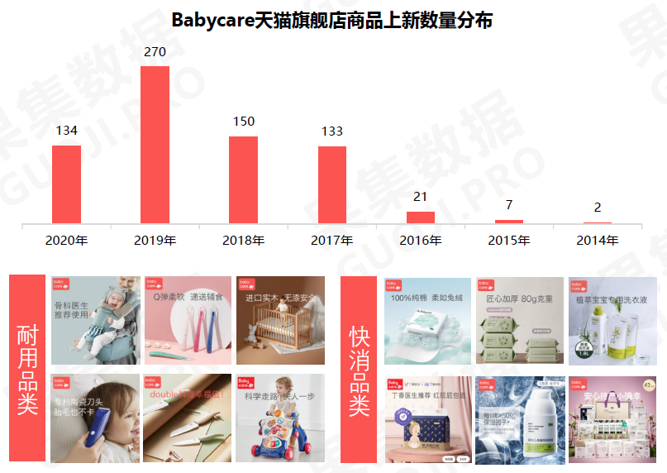
【细分市场】明星单品 Babycare擅长挖掘小产品的大痛点，提炼产品的核心卖点。比如明星单品湿巾抓住「厚度」「抗造」「不易破」打磨；婴儿床，则抓住了油漆的婴儿床晾再久也不安全这一大痛点。 |  |  | 【定价策略】切入中高端市场 Babycare产品定价走中高端市场，以2018年切入的尿不湿为例，单片定价达到3.7元，远高于市场价，凭借高质量仍旧获得宝妈青睐。
【设计风格】简约舒适 Babycare具备设计师基因，产品设计多采用舒适的低饱和度色彩，符合母婴产品温暖的调性。比如淡绿色，Babycare将该颜色大面积应用到湿巾、推车、腰凳、餐碗等产品中，成为品牌色。 |  |  | 【上新节奏】平均3-5天出新品 自2018年打入快消品行列，Babycare的上新速度大大加快，2019年天猫旗舰店上新数量达270间。近一年来，平均3-5天即可推出新品，大大提高用户的购买率和复购率。

3.3 供应体系

截止2019年底，BabyCare自有产能占收入的30%，将收入的20%用于投资ODM的若干条生产线，持续合作的ODM数量为50个，剩下50%用于商务合作。 BabyCare选择的ODM基本上都不是小厂，也不是国内顶尖级别的，大多是中等偏上的类型，因为小厂产能不够，头部工厂又不允许注资。 目前，BabyCare拥有生命周期1+年的SKU，正是因为其ODM数量占比50%。不过，更多的是生命周期仅为1年的SKU，品控对于上新速度和翻单速度的要求高，就只有自己的工厂才能跟得上节奏。 于是，BabyCare正在计划，以后会将代工厂全部转化为自己的工厂，类似纸尿裤这种高复购率的品类，均由BabyCare自己生产。加之中国少子化趋势趋于明显，未来行业发展重点一定是围绕单个妈妈将LTV做到最高。
莱卡LYCRA 莱卡公司是纤维创新领域的行业领导者，自1958年以来，LYCRA®（莱卡®）纤维已推出200多款独特的纤维产品组合。我们以LYCRA®（莱卡®）纤维为基础，在母婴服装和个人护理产品方面进行创新，不断满足消费者对舒适度的要求。
赛得利EcoCosy 赛得利是全球最大的纤维素纤维生产商，也是中国首家获得STeP认证和MADE IN GREEN可追溯吊牌使用权的纤维素纤维和莱赛尔纤维生产企业。其产品不含有害物质，符合欧盟人类生态学的要求，已在Babycare婴幼儿手口湿巾、角鲨烷湿巾等多个单品中应用。
汉高HenKel 德国汉高具有140年的历史，在全球拥有领先的创新、强大的品牌和先进的技术，主营业务包含粘合剂技术。我们使用汉高ON“合护”创新技术对纸尿裤进行技术改进，使得其可对造成纸尿裤气味的80多种物质进行中和、淡化。
德之馨symrise 德之馨symrise，始于1874年，是一家全球性的香精、化妆品原料、食品原料的生产供应商。我们与之在皮肤科学研究、原材料研发、个人及婴童护理品等方面合作，并引入经典抗炎舒缓成分“α-红没药醇”，开发更温和的产品。
昕诺飞/Philips 昕诺飞是专业照明、家居照明和物联网照明的全球领导者，拥有从传统紫外线、LED紫外线光源、紫外线灯具到相关系统和服务的全产业链布局。昕诺飞为我们提供飞利浦品牌的特殊光源产品，升级母婴消毒类产品，让生活更加安全舒适。
陶氏化学/DOW 陶氏公司是一家拥有125年历史的顶尖材料科技企业，公司汇聚科学和技术知识的力量，提供人类进步所必需的高端材料科学解决方案。我们将陶氏聚氨酯原料引入婴儿枕、婴儿床垫，让产品兼具舒适和健康。

3.4 渠道策略

BabyCare线下渠道仅铺设进入了母婴店。2018年一年之内，BabyCare首次覆盖了全国2000家母婴店，母婴店销售占比10%。到2020年，线下已进入2万家线下门店，包括KA还有百货布局，上海的新力，贵阳国贸，包括云南百货，包括盒马鲜生、永辉超市。 BabyCare的销售渠道分为直销和分销，直销占比92%，分销占比8%。也就是说，线下渠道除了母婴专卖店之外，还可以通过省代理商供货。 根据专家访谈获悉的数据显示，2019年时，BabyCare在全国有30个省级代理商，BabyCare的终端毛利率为30%，其省级代理商毛利率为15%，省级代理商的返点值为2%。没有设置二级分销，是因为没有给二级经销商留出毛利空间。

3.5 营销策略

重点布局三大社媒平台：
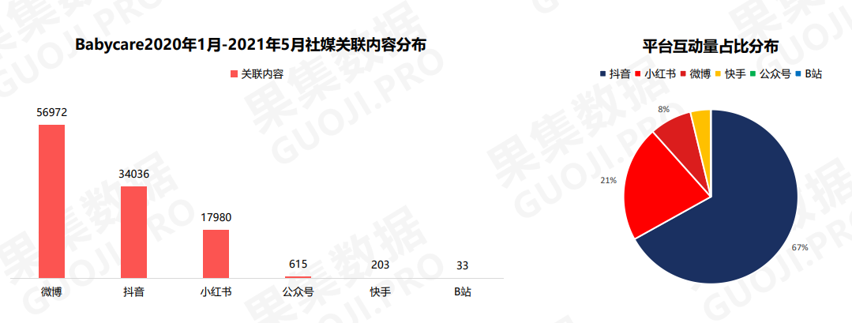

紧踩大促节点：

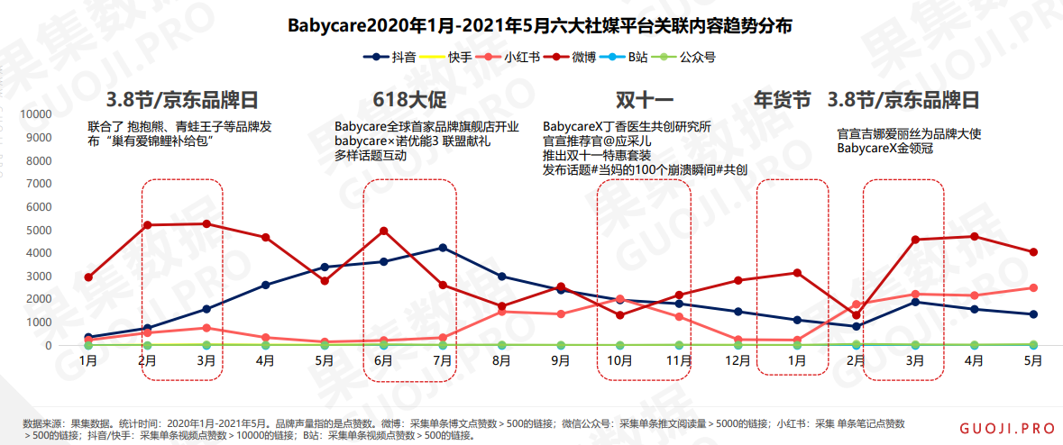

推广方式：联名破圈+泛娱乐

案例：母亲节营销活动，抓住用户的心，善用感情牌

